Тест кейсы апи телега
Номер Тест кейса/ID | Название | Предварительные шаги | Шаги | Данные | Ожидаемый результат | attach: | Фактический результат | Баги
1 | Телеграм-бот создается через @BotFather | Запустить Telegram | Ввести в поле поиска название бота | @BotFather
 |  |  | Выбрать в списке результатов бота с "галочкой"
 |  |  | Нажать «Запустить» для активации бота BotFather
 |  |  | Напечатать команду для создания нового бота | /newbot
 |  |  | Нажать кнопку "Отправить"
 |  |  | Ввести название бота | Например: Testotest
 |  |  | Нажать кнопку "Отправить"
 |  |  | Ввести username бота | Например: Testotest9000_bot
 |  |  | Нажать кнопку "Отправить" |  | Отображается сообщение о успешном создании бота | 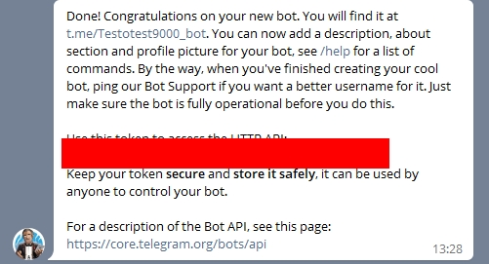
2 | Картинка с подписью отправляется через API телеграмма, используя бота | Запусть Postman (v9.1.3) | Нажать на знак "плюс" в основной части экрана - создать новую вкладку |  | Создается новая вкладка | 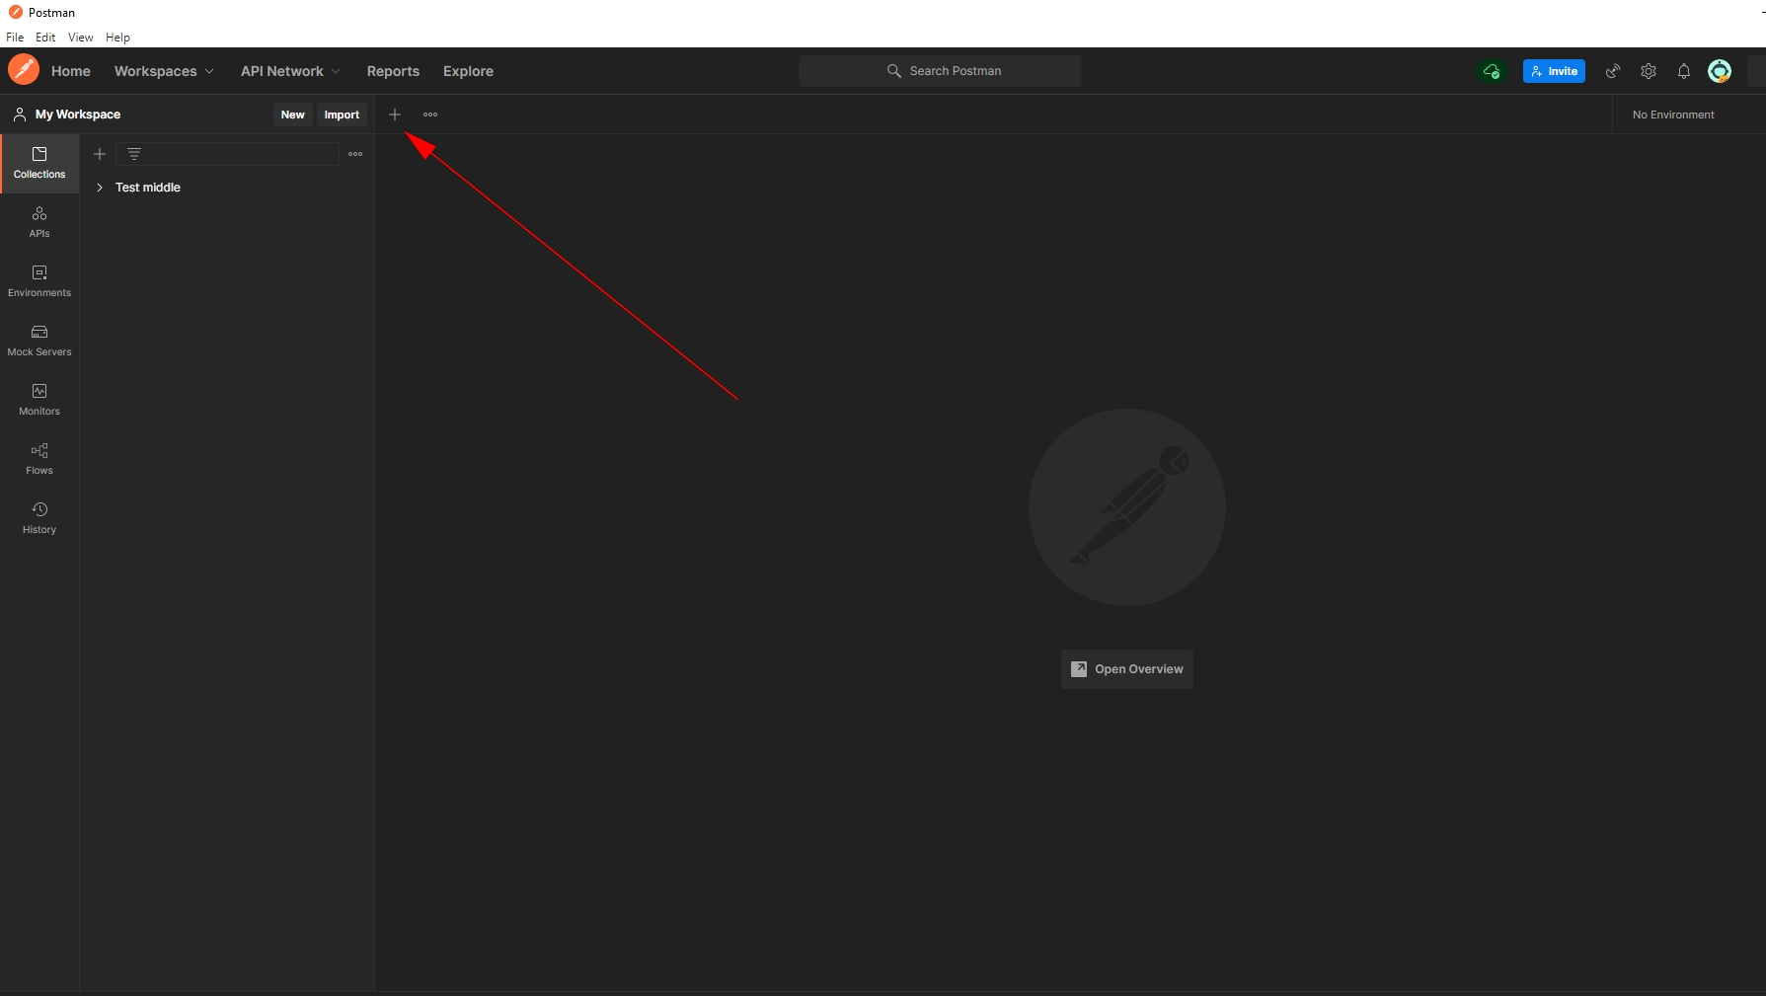
 |  |  | Сменить GET на POST в выпадающем меню |  | GET сменился на POST | 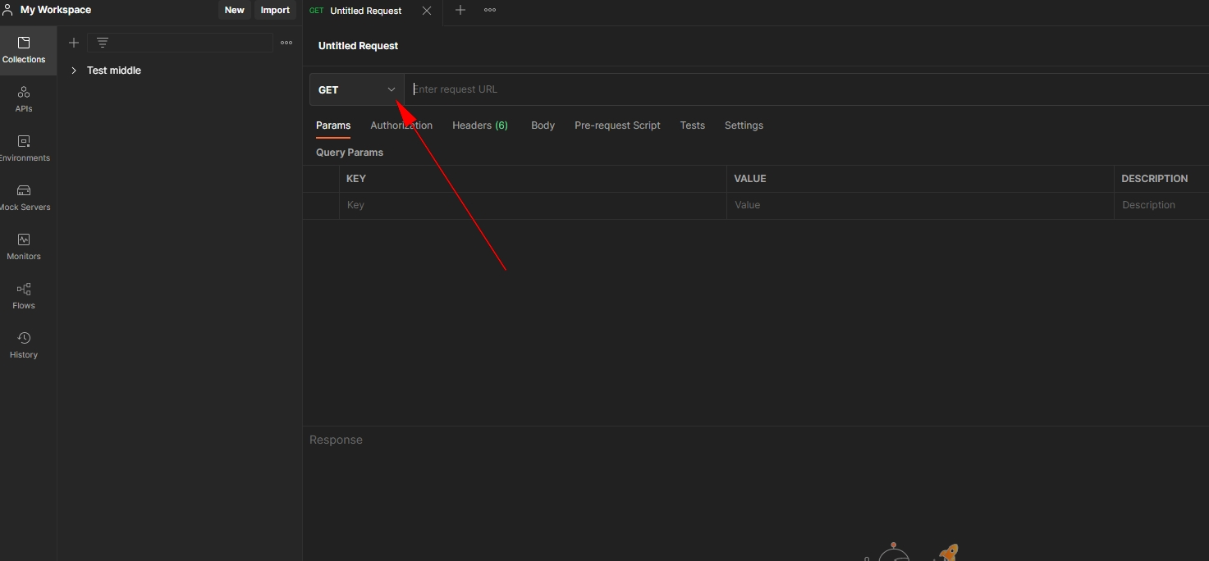
 |  |  | Вставить ссылку в поле для URL | https://api.telegram.org/bot2033195315:AAEgttSgPf1SiL2t_J-cgmSjy5iSjI9dGH8/sendPhoto |  | 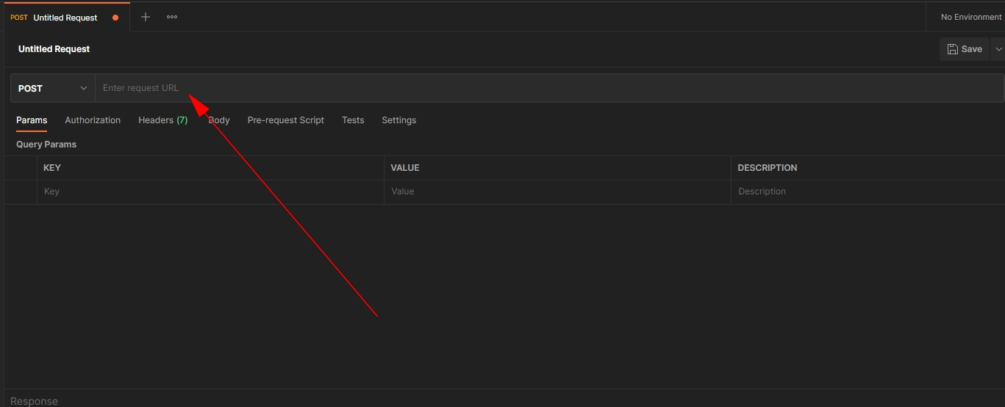
 |  |  | Поменять Params на Body, ниже поля URL |  | Params поменялся на Body | 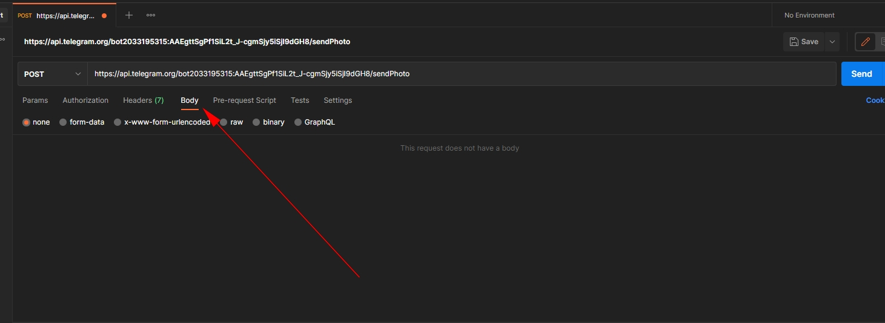
 |  |  | Переставить radiobutton на raw (выбрать с помощью "кружка" пункт raw) |  | Выбран raw | 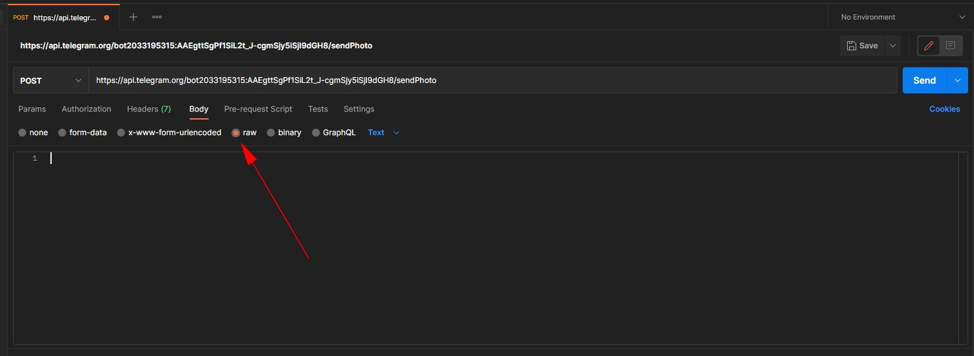
 |  |  | Поменять Text на JSON в выпадающем списке |  | Выбран JSON | 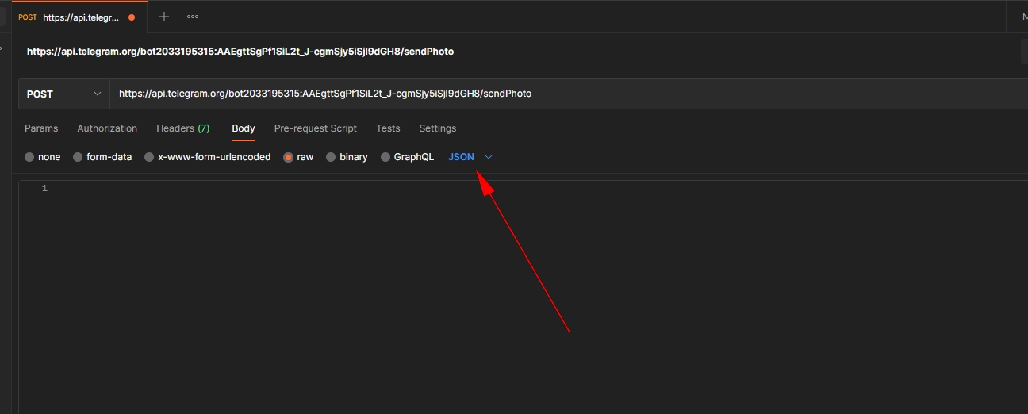
 |  |  | Вставить данные в текстовое поле ниже | "Пример данных" |  | 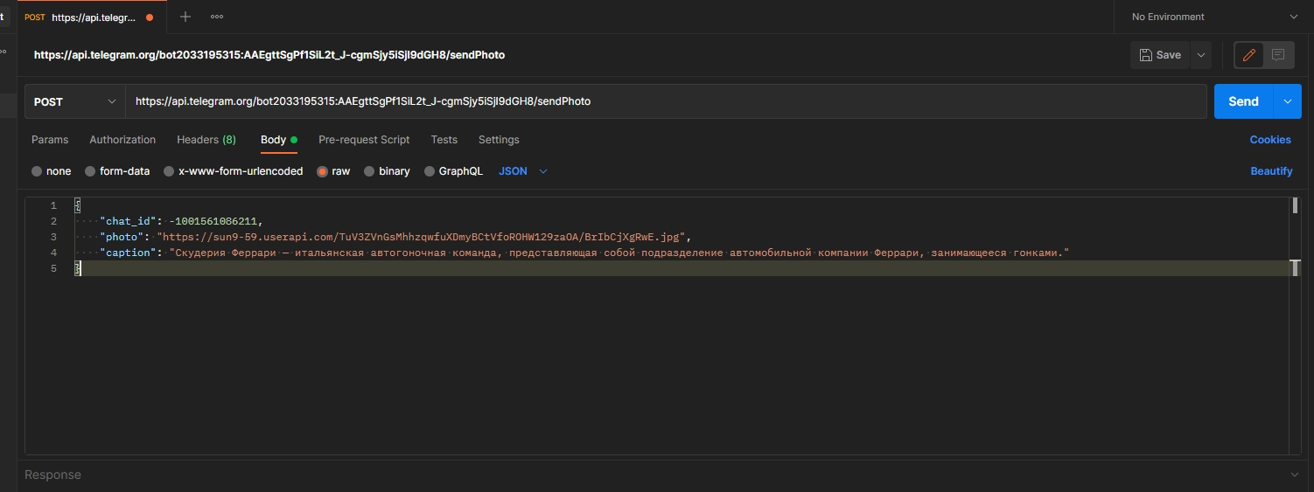
 |  |  | Нажать кнопку "Send" (Отправить) |  |  | 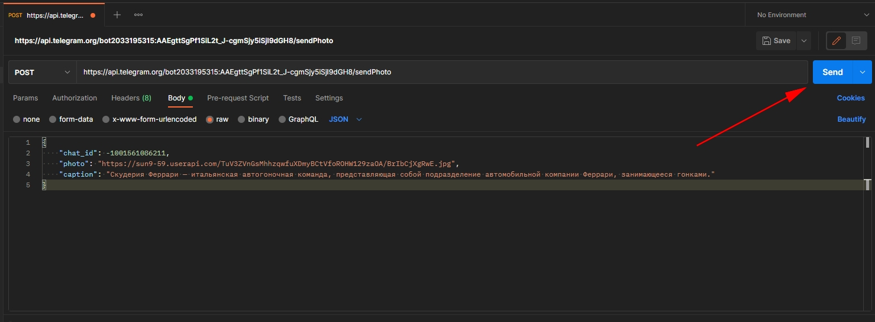
 |  |  | Проверить Status |  | Status: 200 OK | 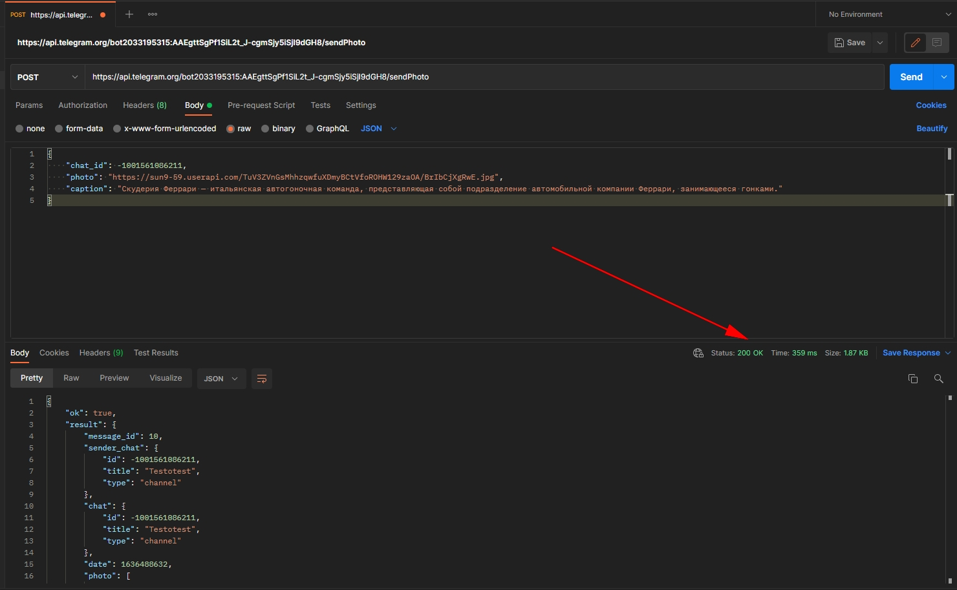
 |  | Запустить Telegram | Зайти в канал Testotest
 |  |  | Посмотреть чат с сообщениями |  | Картинка с подписью есть в чате | 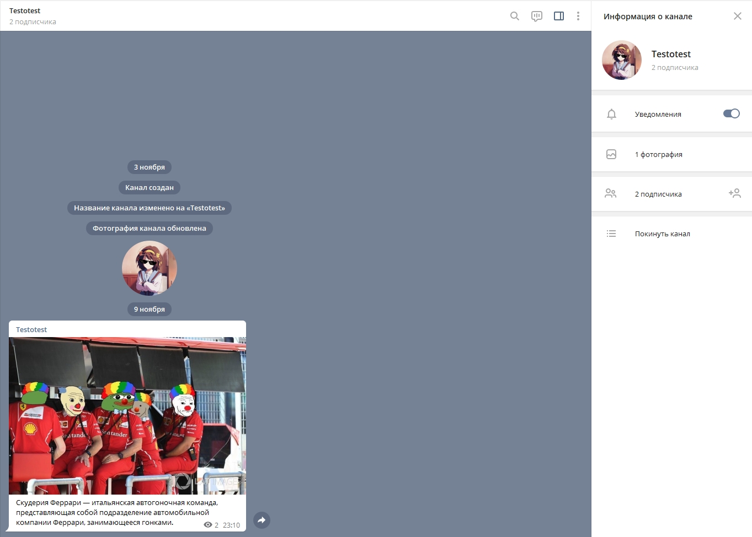

Тест кейсы Wildberries
Номер Тест кейса/ID | Название | Предварительные шаги | Шаги | Данные | Ожидаемый результат | attach: | Фактический результат | Баги
1 | Ссылки на соцсети ведут на соответствующие странички в соцсетях | Открыть сайт https://www.wildberries.ru/ | Найти блок "Мы в соцсетях"
 |  | Пролистать страницу до футера (подвала) сайта | Нажать ссылку "Вконтакте" |  | Открывается группа в Вконтакте
 |  |  | Нажать ссылку "Facebook" |  | Открывается страница в Facebook
 |  |  | Нажать ссылку "Twitter" |  | Открывается профиль в Twitter
 |  |  | Нажать ссылку "Одноклассиники" |  | Открывается группа в Одноклассниках
 |  |  | Нажать ссылку "YouTube" |  | Открывается канал в YouTube
 |  |  | Нажать ссылку "Instagram" |  | Открывается профиль в Instagram |  |  | Страница не открывается Failed to load resource: the server responded with a status of 500

